Sheet1
 |  |  |  |  |  |  |  |  | 令和３年９月吉日
 | 埼玉県バスケットボール協会U12部会 |  |  |  |  | （一社）埼玉県バスケットボール協会U12部会
登録全チーム代表者関係各位 |  |  |  |  |  |  |  | 部会長 有賀 千歳

 | 埼玉県バスケットボール協会U12部会公認協力Tシャツ・ロングTシャツ販売について
 |  |  |  | ＜2021-2022シーズン限定販売品＞

 | 埼玉県バスケットボール協会の理念に基づき、日頃の熱心な活動及び御協力ありがとうございます。
 | 今年度に入って新型コロナウィルスが猛威を振るい、更なる感染拡大から度重なる緊急事態宣言にて
 | 活動時間や人数の制限、更に他県との交流など自粛しなければならない状況下が続いております。
 | 我がU12部会と致しましてはそのような状況を鑑み、子どもたちのモチベーションにもつながる活動の
 | 一つにもなり、部会の活性化と潤滑な運営を図るために、埼玉県バスケットボール協会のオフィシャル
 | サプライヤーのディーズベスト(株)の協力のもと、埼玉県のオフィシャルTシャツ・ロングTシャツを作成
 | 販売し、売上げ金の一部をU12部会の活動運営資金として、ご寄附頂く企画 《第２弾》 を立てさせて
 | 頂きました。
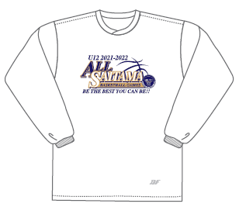
 | どうかこの趣旨をご理解の上、多数のお申し込みを頂き、ご協力下さいますようお願い申し上げます。
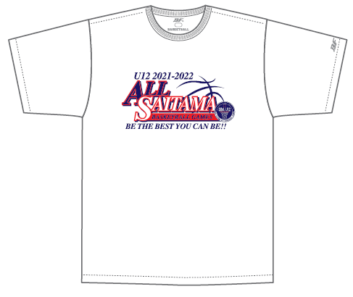
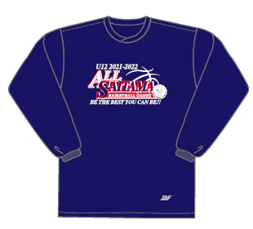
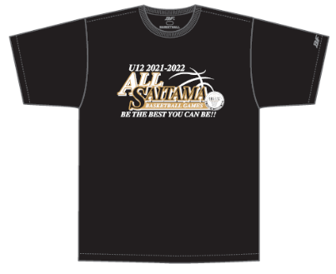

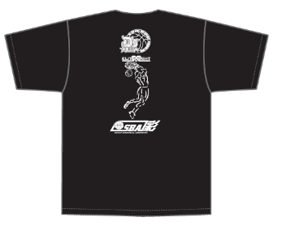
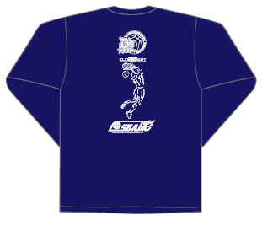

◆ 申込み方法期限
 | 下記申込書に必要事項を記入の上、各支部担当者宛に提出して下さい。
 | 締 切 日 |  | 月 日（ ） |  | → | 月納品予定
 | ※各支部毎に集計集金等取り纏めて頂き、支部ごとに一括発注、一括納品となります。
 |  |  |  |  |  |  | (運賃等経費節減の為)
◆ その他
 | 商品に関するお問合せは… |  |  | ディーズベスト株式会社 |  |  | 〒336-0033
 |  |  |  | 代表取締役 瀬上 浩 |  |  | 埼玉県さいたま市南区曲本1-6-9 C号室
 |  |  |  |  |  |  | 携帯：080-5412-5339
― | ― ― | ― ― | ― ― | ― キ ― | リ ― ト | ― リ ― | ― ― | ― ― | ― ― | ― ― | ―
 | 埼玉県バスケットボール協会U12部会公認協力Tシャツ・ロングTシャツ購入申込書

 | 支部名 |  |  | 部支部 |  | 代表者名
 | チーム名 |  |  |  |  | 連絡先
 | サイズ |  | 2S | S | M | Ｌ | ＬＬ | 3Ｌ | 4Ｌ | 計
 | Ｔシャツ | ホワイト |  |  |  |  |  |  |  | 0
 | ¥2,500 | ブラック |  |  |  |  |  |  |  | 0
 | ロングＴ | ホワイト |  |  |  |  |  |  |  | 0
 | ¥3,300 | ネイビー |  |  |  |  |  |  |  | 0
 | 税込特別価格 |  | 0 | 枚 × | @2500 | ＝ | 0
 | 税込特別価格 |  | 0 | 枚 × | @3300 | ＝ | 0 |  | 合 計 ￥ | 0
 | ◎参考サイズ◎
 | サイズ | 2S | S | M | Ｌ | ＬＬ | 3Ｌ | 4Ｌ
 | 身長 | 145～155 | 150～160 | 155～165 | 165～175 | 170～180 | 180～185 | 185～190

